Krups
GN5058 KRUPS 3 MIX 5500 HANDMIXER 60 JAHRE JUBILÄUM EDITION
1959 brachte KRUPS seinen ersten „3-Mix“ Handmixer auf den Markt. Praktisch und raffiniert wurde dieser hochwertige Mixer zu einem Kultgerät und
perfekten Symbol für die moderne Küche in Deutschland. Dank hoher Leistungsfähigkeit und perfektem Design liefert er nach wie vor köstliche Ergebnisse.
Zur Feier des 60-jährigen Jubiläums dieses Back-Know-hows sind wir stolz, Ihnen heute die elegante schwarz- und kupferfarbene limitierte Edition präsentieren zu dürfen.
Vielen Dank für Ihr Vertrauen!
Modernes Design mit starker Leistung
- Sonderfarbe Schwarz/Kupfer
- Zeitloses Design
- 500-W starkes Motor: Eischnee in 60 Sekunden! (gestested mit 4 Eiweiss bei Geschwindigkeitsstufe 5)
Praktische Handhabung
- ergonomischer Griff
- 5-Stufiger Geschwindigkeitsregler
- Turofunktion für die schnellste Geschwindigkeit in kürzer Zeit
- Auswurftaste für eine einfache Reinigung des Zubehörs
- längeres Kabel (1,65m) vs Standardmodell
Zubehöre
- Schneebesen aus Edelstahl
- Knethacken aus Edelstahl
- Exklusive praktische Tasche für die Zubehör
KRUPS

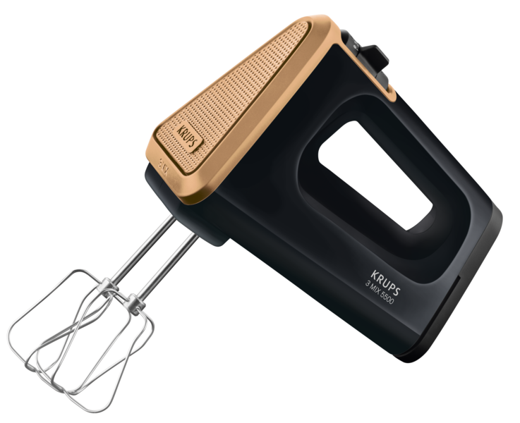

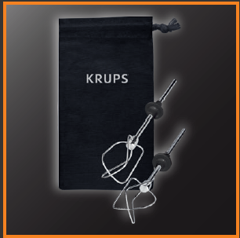

Art. Nr. | CMMF | Beschreibung |  | EAN | LP | UVP*
GN505811 | 8010000795 | KRUPS 3 Mix 5500 60 Jahre Jubiläum Edition |  | 3016661157103 | 66.66 € | 79.99 €

Verpackung | Anzahl | Länge (mm) | Breite (mm) | Höhe (mm) | Gewicht (kg)
Artikel | 1 | 260 | 165 | 185 | 1.87
VE | 3 | 510 | 270 | 200
Palette | 90 | 1200 | 800 | 1134 | 189.00

* unverbindliche Preisempfehlung des Herstellers

